Grille photos
Grille d’évaluation de l’état bucco-dentaire et prothétique du résident

Nom : _ _ _ _ _ _ _ _ _ _ _ _ _ _ _ _ _ _ _ _ _ _ _ _ _ _ _ _ |  | Date de naissance : __ __ / __ __ / __ __ __ __
Prénom : _ _ _ _ _ _ _ _ _ _ _ _ _ _ _ _ _ _ _ _ _ _ _ _ _ _ |  | GIR : _ _ _

Réalisée | à l'admission | en cours de séjour
 | le __ __ / __ __ / __ __ __ __

Par | Nom : _ _ _ _ _ _ _ _ _ _ _ _ _ _ _ _ | Prénom : _ _ _ _ _ _ _ _ _ _ _ _ _ _ | Fonction : _ _ _ _ _ _ _ _ _ _ _ _ _

Matériels à disposition | Brosse à dents | Dentifrice | Bain de bouche
 | Bâtonnets ou compresses | Boîte à prothèse | Brosse à prothèse

Soins bucco-dentaires
Comportement du résident
Douleur bucco-dentaire
Gencives / muqueuses | 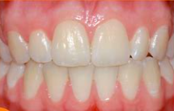
Salive, voix et déglutition |  | 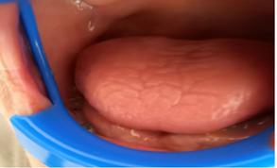
Langue
Lèvres
Dents Naturelles oui non |  |  | 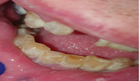
Prothèses dentaires oui non Si oui : en haut en bas portée la nuit

Score : | 0 | Pas d'alerte
 |  | Attention Vigilance requise
 |  | Prise en charge médicale et/ou dentaire

